Tabelle1
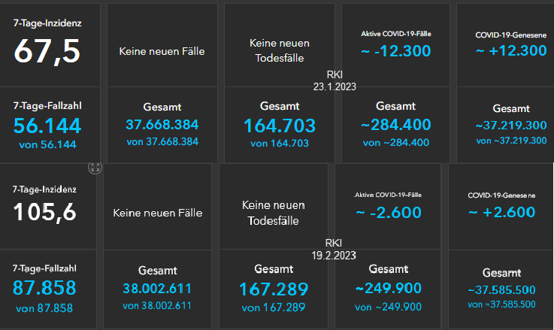
 | KW 04/2023 bis KW 07/2023 |  | Impfstatus & Krankheitsschwere KW 04/2023 bis KW 07/2023

 | COVID-19-Fälle | COVID-19-Todesfälle |  | Hospitalisiert | Intensivstation | Verstorben
1900-01-23 | 37,668,384 | 164,703 | 5 bis 11 | 10 | 0 | 0
2023-01-19 | 38,002,611 | 167,289 | 12 bis 17 | 8 | 0 | 0
Differenz | 334,227 | 2,586 | 18 bis 59 | 134 | 8 | 7
Quelle: Schwarzer Dashboardauszug rechts |  |  | 60 und älter | 570 | 60 | 122
 |  |  | Summen | 722 | 68 | 129
 |  |  | Quelle: Monitoring-Auszug unten

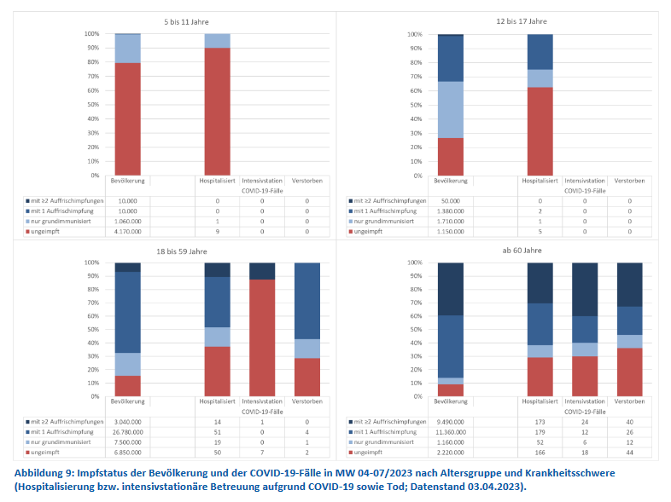

 |  |  |  |  |  |  |  | Quelle: Dashboard RKI

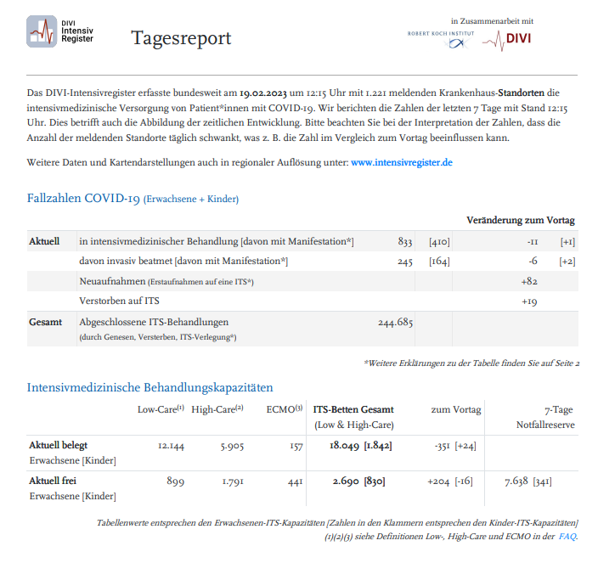

Quelle | www.rki.de

(C) Rüdiger Stobbe - Alle Berechnungen nach bestem Wissen und Gewissen, aber ohne Gewähr |  |  |  |  |  |  | Quelle | www.divi.de

